介绍
介绍
 | 你的赠品有一个不断发展的市场吗？
 | 物品的价格是否会随着时间的推移而变化，这取决于玩家对游戏的影响？添加。
 | 该插件允许您通过RPG Maker MZ的可变系统创建波动的价格系统。
 | 这些变量能够改变一些因素，如基本价格、基本填充、费率和平坦
功能包括以下所有（但不限于）：
 | 注释标签，允许管理 base、plus、rate和flat修正值的买入和/或卖出价格。
 | JavaScript修改适用于那些希望通过多一点控制来完成计算的人。
 | 确定注释标签的销售版本是否受到标准销售价格的影响。

重大改变
 | Buy and Sell Prices
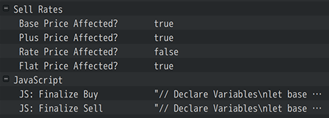

 | 如果任何物品、武器或盔甲的价格通过该插件的注释标签而波动，则这些插件的价格变动影响将覆盖数据库中的默认价格。

兼容性
 | Items and Equips Core VisuStella MZ
 | 当使用“波动的商店价格”中的任何注释标签时，它们将绕过任何 <Price: x>, <Sell Price: x>和/或JavaScript版本。
 | 这是因为波动的价格标签将优先考虑更好的控制和一致性。

